Coef. reflex.
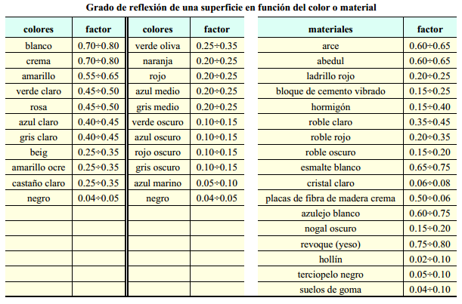
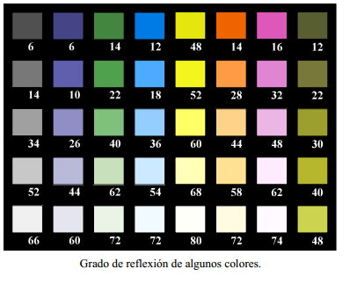
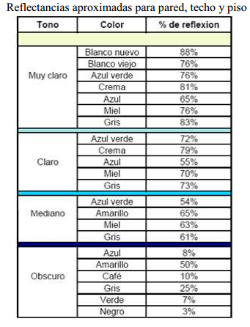
 |  |  | COLOR | F. REFLEXION | MATERIAL | F. REFLEXION
Coeficientes de reflexión de techo, paredes y suelo. |  |  | BLANCO | 0.70-0.85 | MORTERO CLARO | 0.35-0.55
 | Color | Factor de reflexión | TECHO ACUSTICO BLANCO (según orificios) | 0.50-0.65 | MORTERO OSCURO | 0.20-0.30
Techo | Blanco o muy claro | 0.7
 | claro | 0.5 | GRIS CLARO | 0.40-0.50 | HORMIGON CLARO | 0.30-0.50
 | medio | 0.3 | GRIS OSCURO | 0.10-0.20 | HORMIGON OSCURO | 0.15-0.25
Paredes | claro | 0.5 | NEGRO | 0.03-0.07 | ARENISCA CLARA | 0.30-0.40
 | medio | 0.3 | CREMA, AMARILLO CLARO | 0.50-0.75 | ARENISCA OSCURA | 0.15-0.25
 | oscuro | 0.1 | MARRON CLARO | 0.30-0.40 | LADRILLO CLARO | 0.30-0.40
Suelo | claro | 0.3 | MARRON OSCURO | 0.10-0.20 | LADRILLO OSCURO | 0.15-0.25
 | oscuro | 0.1 | ROSA | 0.45-0.55 | MARMOL BLANCO | 0.60-0.70
 |  |  | ROJO CLARO | 0.30-0.50 | GRANITO | 0.15-0.25
 |  |  | ROJO OSCURO | 0.10-0.20 | MADERA CLARA | 0.30-0.50
 |  |  | VERDE CLARO | 0.45-0.65 | MADERA OSCURA | 0.10-0.25
 |  |  | VERDE OSCURO | 0.10-0.20 | ESPEJO DE VIDRIO PLATEADO | 0.80-0.90
 |  |  | AZUL CLARO | 0.40-0.55
 |  |  | AZUL OSCURO | 0.05-0.15 | ALUMINIO MATE | 0.55-0.60
 |  |  | ACERO PULIDO | 0.55-0.65 | ALUMINIO ANODIZADO Y ABRILLANTADO | 0.80-0.85

 |  |  | Si la lectura directa no es posible, se debe interpolar: (∑ datos)/4=resultado/4=xxx%.
 |  |  | Como este valor es un porcentaje, en realidad, estamos hablando de: Cu= xxx% / 100

fm
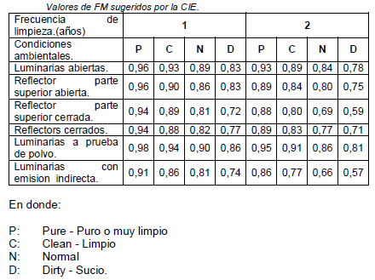

f utilizacion
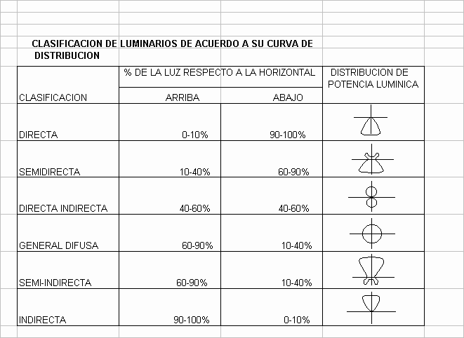
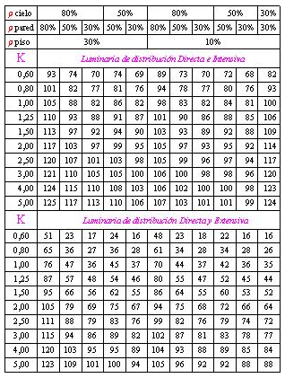
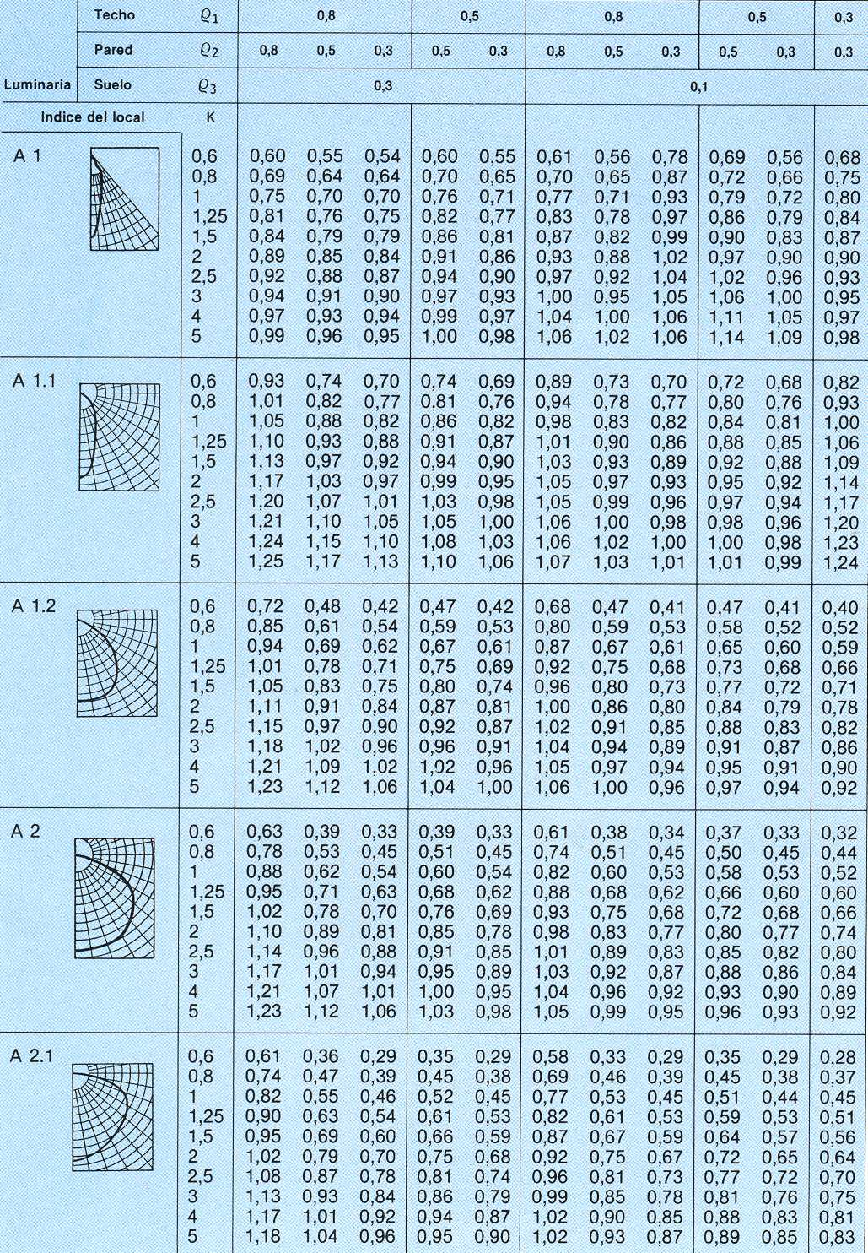
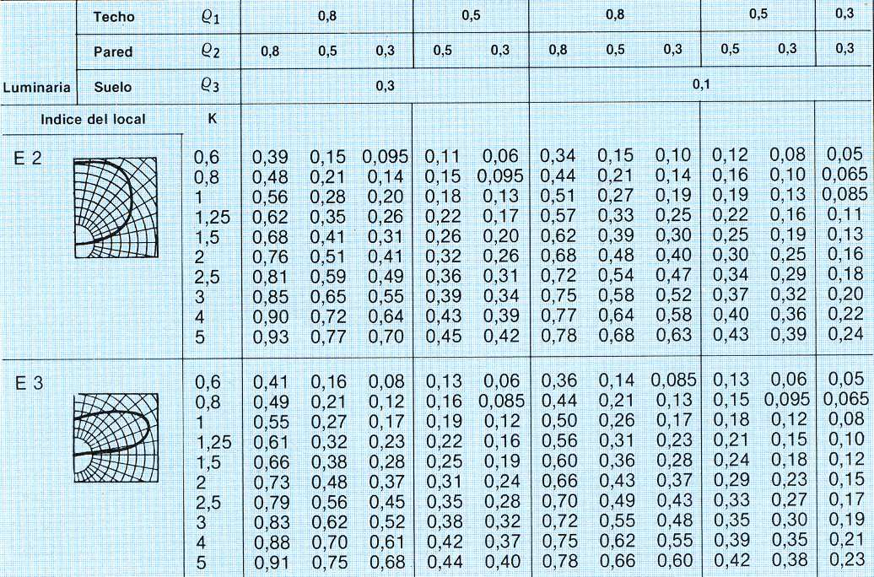

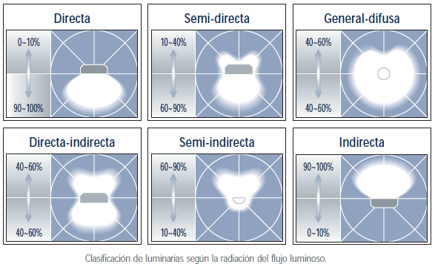
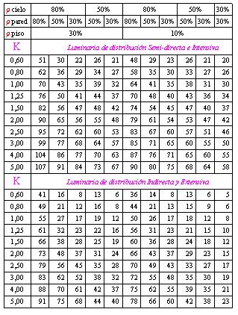

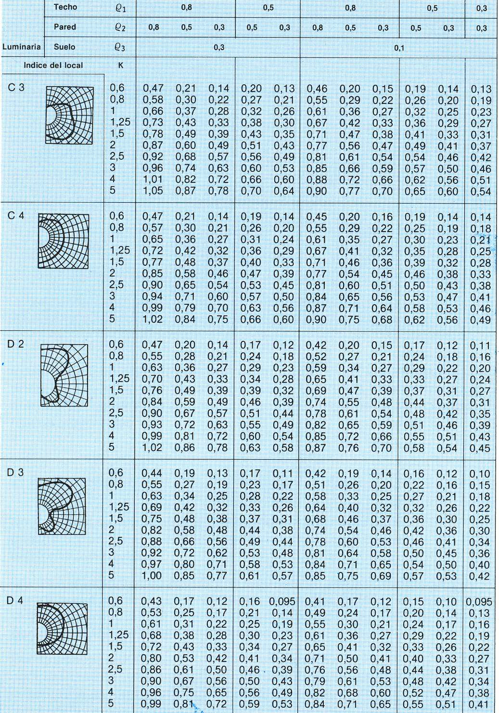

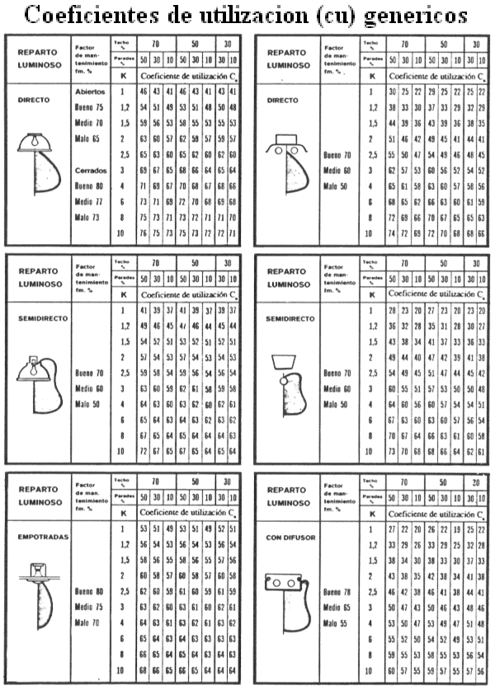

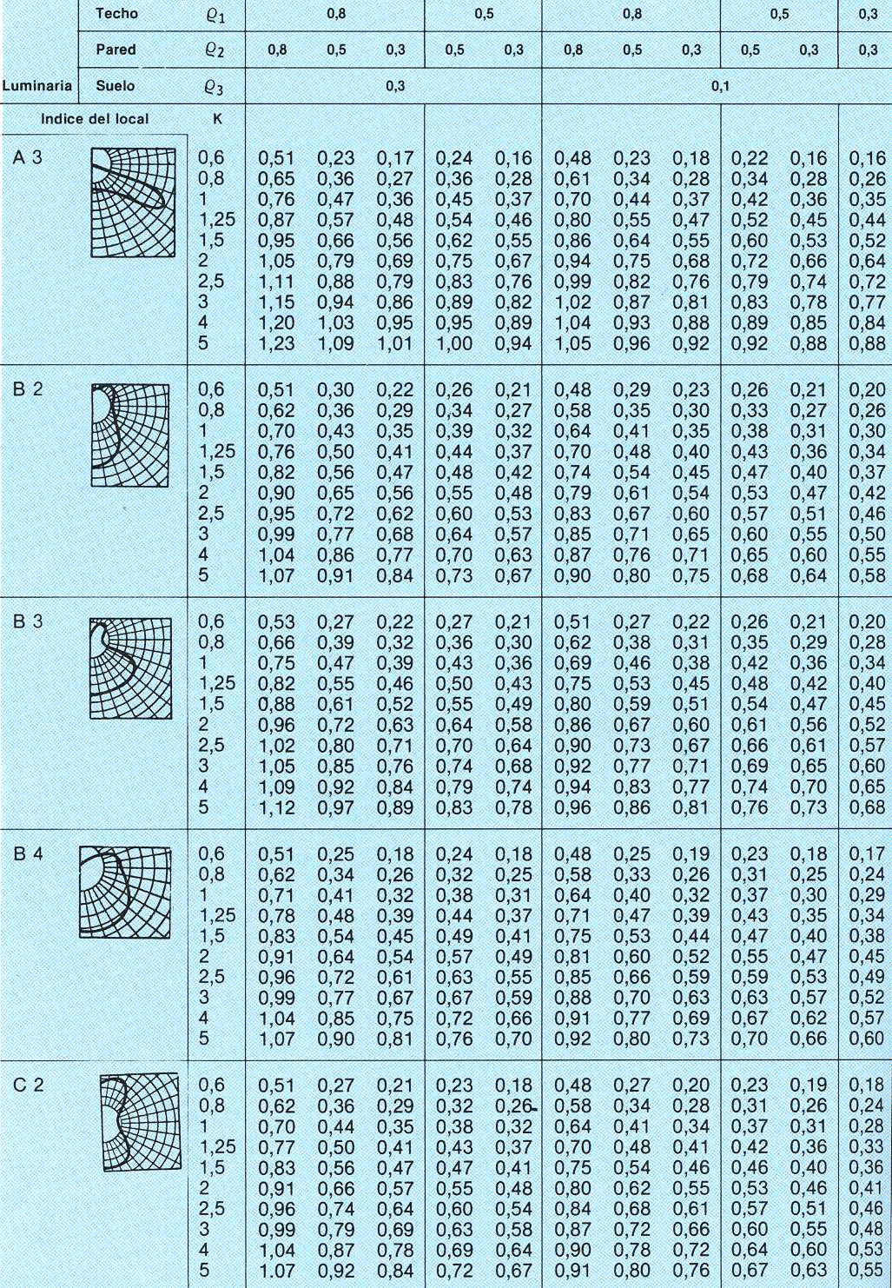

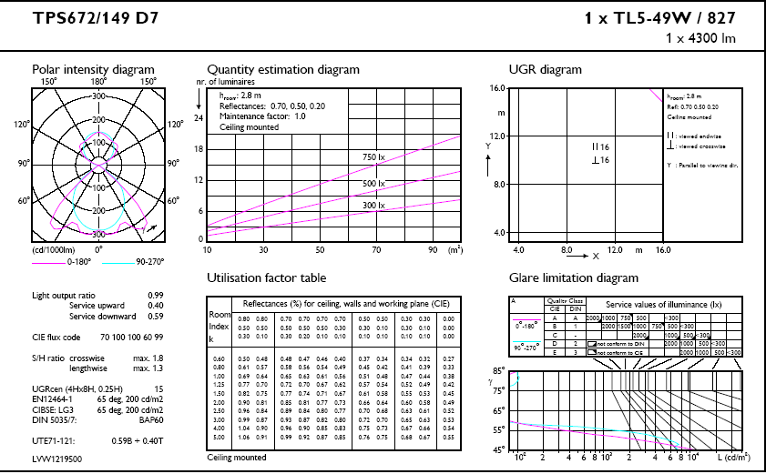

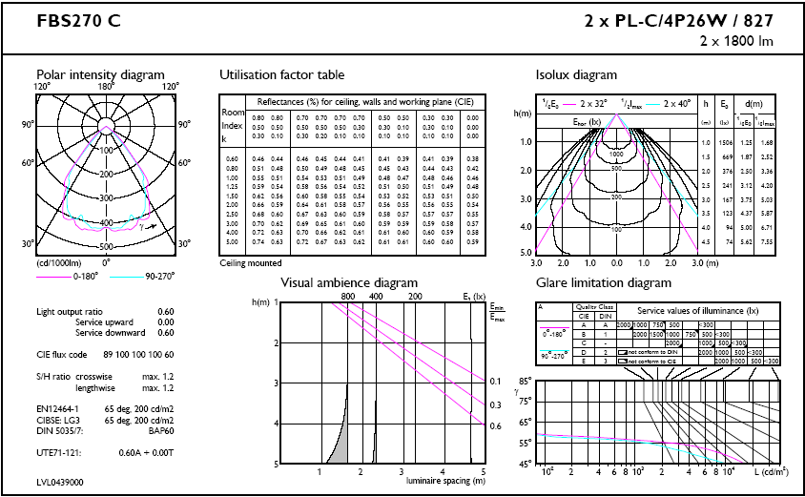

lum
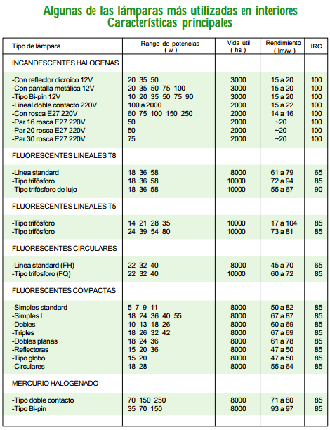
Tabla Comparativa de Watts a Lumenes para Iluminación Interior |  |  |  | Tabla Comparativa de Watts a Lumenes Lamparas halogenos para hogar

Watts | Lúmenes | Vida Útil | Marca | Watts | Lúmenes | Vida Útil | Marca
15 Watt | 105 Lúmenes | 3000 Horas | Philips | 40 Watt | 410 Lúmenes | 4000 Horas | * Philips
15 Watt | 109 Lúmenes | 2500 Horas | Sylvania soft white | 45 Watt | 530 Lúmenes | 2000 Horas | ** Philips
25 Watt | 210 Lúmenes | 2500 Horas | Sylvania soft white | 50 Watt | 530 Lúmenes | 2000 Horas | Philips
25 Watt | 235 Lúmenes | 3150 Horas | Philips | 50 Watt | 590 Lúmenes | 2000 Horas | GE
35 Watt | 375 Lúmenes | 1500 Horas | Sylvania energy saver | 60 Watt | 880 Lúmenes | 2500 Horas | Philips
35 Watt | 375 Lúmenes | 4240 Horas | * "Grado Industrial sin marca" | 75 Watt | 940 Lúmenes | 2000 Horas | Philips
40 Watt | 445 Lúmenes | 1500 Horas | Sylvania soft white | 90 Watt | 1280 Lúmenes | 2000 Horas | Philips
40 Watt | 490 Lúmenes | 1500 Horas | Philips | 100 Watt | 1400 Lúmenes | 2000 Horas | GE
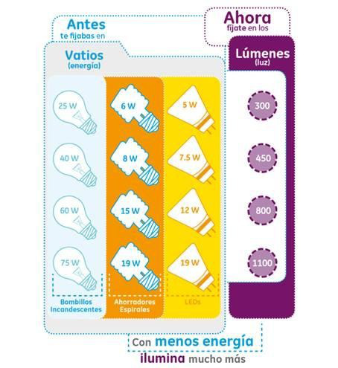
40 Watt | 490 Lúmenes | 1000 Horas | GE
45 Watt | 540 Lúmenes | 1200 Horas | Sylvania 45/95/140 3 way low beam
50 Watt | 575 Lúmenes | 1500 Horas | Philips 3 way low beam
50 Watt | 580 Lúmenes | 2400 Horas | Sylvania 50/100/150 3 way low beam
50 Watt | 580 Lúmenes | 1200 Horas | GE 3 way 50/100/150 low beam
50 Watt | 640 Lúmenes | 1200 Horas | Sylvania 3 way 50/200/250 low beam
53 Watt | 640 Lúmenes | 2600 Horas | * GE Pro Line
53 Watt | 665 Lúmenes | 2830 Horas | * "Grado Industrial sin marca"
53 Watt | 715 Lúmenes | 1000 Horas | Sylvania energy saver
55 Watt | 800 Lúmenes | 1000 Horas | GE "Miser"
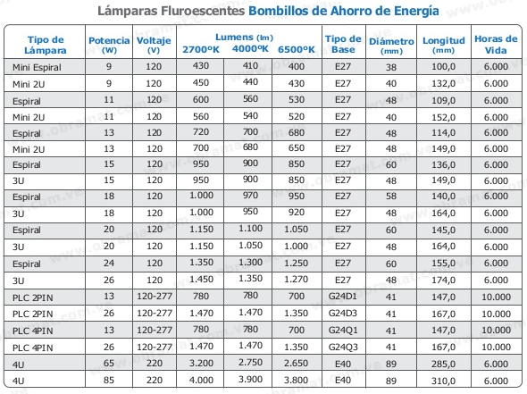
60 Watt | 555 Lúmenes | 1000 Horas | Sylvania garage door or rough service
60 Watt | 635 Lúmenes | 3000 Horas | GE garage door or rough service / vibration
60 Watt | 800 Lúmenes | 2000 Horas | Sylvania long life
60 Watt | 840 Lúmenes | 1000 Horas | GE
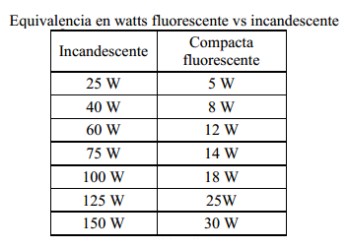
60 Watt | 850 Lúmenes | 1000 Horas | ** GE Pro Line
60 Watt | 855 Lúmenes | 1000 Horas | Philips
60 Watt | 870 Lúmenes | 1000 Horas | Sylvania soft white
60 Watt | 880 Lúmenes | 1000 Horas | "Grado Industrial sin marca"
60 Watt | 890 Lúmenes | 1000 Horas | Sylvania clear bulb
75 Watt | 1080 Lúmenes | 1500 Horas | Sylvania double life
75 Watt | 1170 Lúmenes | 750 Horas | GE
75 Watt | 1180 Lúmenes | 750 Horas | Philips
75 Watt | 1180 Lúmenes | 750 Horas | Sylvania soft white
75 Watt | 1200 Lúmenes | 750 Horas | "Grado Industrial sin marca"
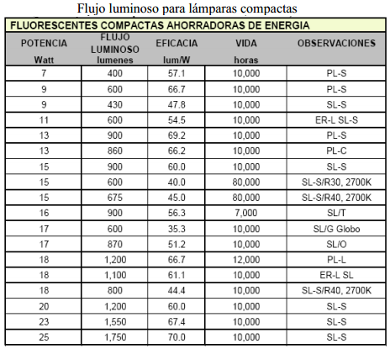
88 Watt | 1300 Lúmenes | 2100 Horas | "Grado Industrial sin marca"
89 Watt | 1275 Lúmenes | 1950 Horas | * GE Pro Line
90 Watt | 1510 Lúmenes | 750 Horas | Sylvania energy saver
95 Watt | 1300 Lúmenes | N/A | Sylvania 3 way 45/95/140 high beam
100 Watt | 1420 Lúmenes | N/A | Sylvania 3 way 50/100/150 high beam
100 Watt | 1585 Lúmenes | 1500 Horas | Sylvania double life
100 Watt | 1625 Lúmenes | 750 Horas | Philips
100 Watt | 1640 Lúmenes | N/A | + GE 3 way 50/100/150 high beam
100 Watt | 1680 Lúmenes | 750 Horas | ** GE Pro Line
100 Watt | 1710 Lúmenes | 750 Horas | Sylvania soft white
100 Watt | 1720 Lúmenes | 750 Horas | GE
100 Watt | 1750 Lúmenes | 750 Horas | Sylvania clear bulb
150 Watt | 2650 Lúmenes | 750 Horas | GE
150 Watt | 2780 Lúmenes | 750 Horas | Sylvania
150 Watt | 2850 Lúmenes | 750 Horas | Philips
200 Watt | 3250 Lúmenes | N/A | + Philips 3 way high beam
200 Watt | 3300 Lúmenes | N/A | Sylvania 3 way 50/20/250 high beam
200 Watt | 3675 Lúmenes | 1000 Horas | N/A
200 Watt | 3850 Lúmenes | 750 Horas | N/A
200 Watt | 3930 Lúmenes | 750 Horas | Sylvania clear bulb
300 Watt | 6300 Lúmenes | 750 Horas | Philips

h-dist
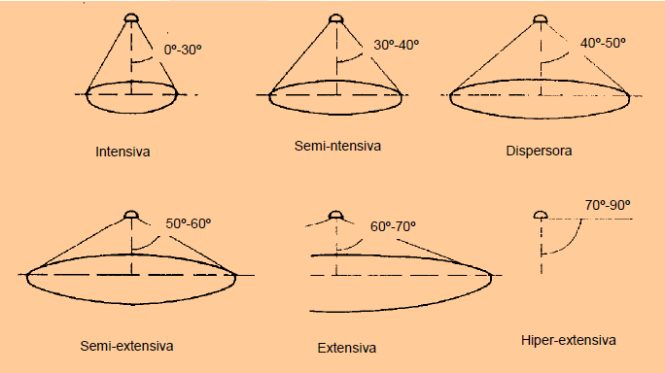
Relación entre la altura del local y la distancia máxima entre luminarias

 | Distancia entre luminarias
La Distancia (e) entre luminarias depende de la altura h de las luminarias sobre el plano de trabajo y del ángulo de abertura de emisión del haz de flujo luminoso de la luminaria.
Según este ángulo de abertura sea mayor o menor se puede establecer la siguiente clasificación de luminarias:
1.Luminarias de distribución muy dirigidas e intensiva de flujo luminoso (ángulo de abertura reducido).
2.Luminarias de distribución semi  intensiva de flujo luminoso (ángulo de abertura medianamente abierto).
3.Luminarias de distribución semi  extensiva de flujo luminoso (ángulo de abertura abierto).
4.Luminarias de distribución extensiva y difusa de flujo luminoso (ángulo de abertura muy abierto).

h trab
